Vorbemerkungen
Vorbemerkungen
Die bundesweit einheitlich durchgeführte Erhebung bei Betrieben der Energie- und Wasserversorgung ist ein Beitrag zur kurz­fristigen Beurteilung der konjunkturellen Lage in der Energie- und Wasserversorgung. Zu diesem Zweck erfolgt die Erhebung monatlich bei größeren Betrieben der Energie- und Wasserversorgung nach bundeseinheitlicher Abgrenzung (vgl. auch Methodik und Qualitätsbericht).
Die vorläufigen Monatsergebnisse werden im Zuge der Jahresaufbereitung um noch nachträglich erfolgte Meldungen und Korrekturen ergänzt (sogenannte Jahres­korrektur). Das Statistische Amt veröffentlicht die dann endgültigen Monatsdaten in diesem Bericht jährlich für das jeweils zurückliegende Erhebungsjahr.

Methodik
Methodik
Rechtsgrundlage und Berichtskreis
Im Bereich der Elektrizitäts-, Gas-, Wärme-, Kälte- und Wasserversorgung werden auf der Grundlage des Gesetzes über die Statistik im Produzierenden Gewerbe (ProdGewStatG) ausgewählte wirtschaftliche Daten monatlich erhoben. Der Monats­bericht erstreckt sich auf sämtliche Betriebe von Unternehmen der Energie- und Wasserversorgung mit 20 und mehr täti­gen Personen sowie auf Betriebe der Energie- und Wasserversorgung mit 20 und mehr tätigen Personen von Unternehmen der übrigen Wirtschaftszweige.

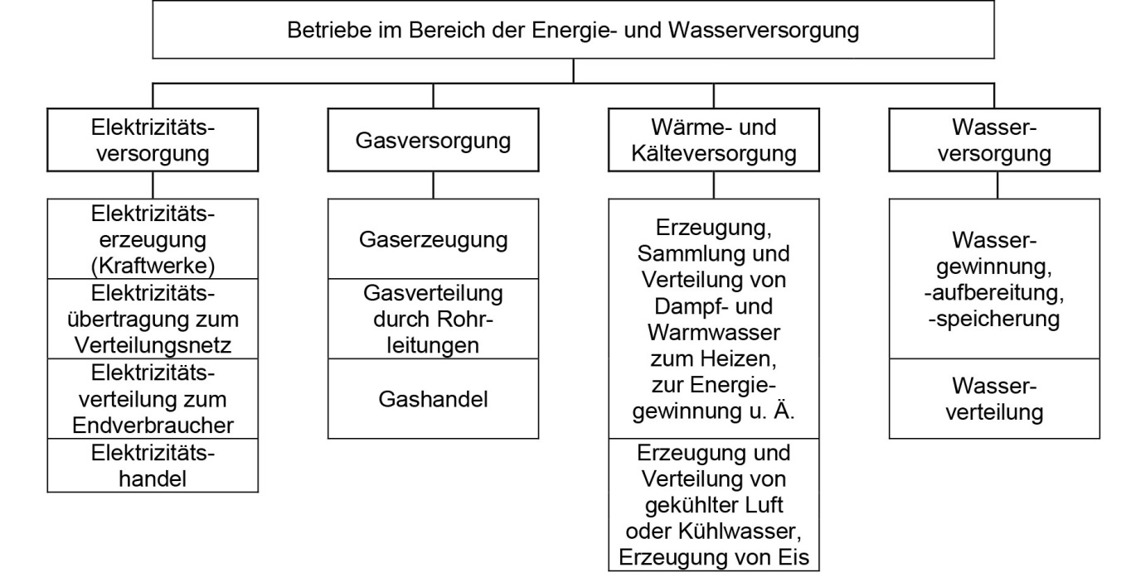

Methodische Hinweise
Erhoben werden die Zahl der tätigen Personen am Ende des Berichtsmonats, die geleisteten Arbeitsstunden und die Brutto­entgelte im Berichtsmonat. Die Zahl der tätigen Personen wird sowohl für den Betrieb insgesamt als auch nach fachlichen Betriebsteilen ausgewiesen. Die tätigen Personen kombinierter Betriebe, d. h. von Betrieben, die in mehr als einem Wirtschafts­zweig tätig sind, werden den entsprechenden fachlichen Betriebsteilen zugeordnet. Die Bruttoentgelt­summe sowie die geleisteten Arbeitsstunden beziehen sich dagegen jeweils auf den gesamten Betrieb.
Hinweis zu eingeschränkter Vergleichbarkeit aufgrund geänderter Wirtschaftszweigzuordnung von Meldern
Größere Schwankungen in den Jahresangaben nach Wirtschaftszweigen resultieren u. a. aus veränderten Zuordnungen der Betriebe gemäß Klassifikation der Wirtschaftszweige. Grundlage eines Wirtschaftszweigwechsels (WZ-Wechsel) ist die neue Haupttätig­keit des Betriebes. Das betraf im Vergleich der Jahresangaben 2021 und 2022 umfänglich den Bereich Wasser­versorgung. Aufgrund eines Zuordnungswechsels von WZ 36 Wasserversorgung zu WZ 37 Abwasserentsorgung von 14 Meldebetrieben sind die Angaben des Bereichs Wasserversorgung für das Jahr 2022 nicht mit den Vorjahresangaben ver­gleichbar.

Glossar
Glossar
Definitionen ausgewählter Begriffe und Merkmale
Betriebe
Örtliche Niederlassung eines Unternehmens. In die Meldung der Betriebe der Energie- und Wasserversorgung werden auch alle Betriebsteile einbezogen, die nicht zur Energie- und Wasserversorgung gehören (z. B. Verkehr, Bäder) sowie alle Ver­waltungs-, Reparatur-, Montage- und Hilfsbetriebe, die mit dem meldenden Betrieb örtlich verbunden sind. Örtlich ge­trennte Hauptverwal­tungen, Reparatur-, Montage- und Hilfsbetriebe von Unternehmen der Energie- und Wasserver­sorgung werden als eigenständige Betriebe erfasst.
Bruttoentgeltsumme
Summe der Bruttobezüge der tätigen Personen (einschließlich der an andere Unternehmen überlassenen Mitarbeiter) ohne Ar­­beitgeberanteile zur Sozialversicherung. Einbezogen sind tariflich oder frei vereinbarte Zulagen (z. B. Akkord-, Nachtarbeits-, Schmutzzulagen), Naturalvergütungen, Vergütungen für ausgefallene Arbeitszeit wie Urlaubslohn, Lohn- und Gehaltsfortzah­lungen im Krankheitsfall und Zuschüsse des Arbeitgebers zum Krankengeld, Arbeitsentgelte und sonstige lohnsteuerpflich­tige Zahlungen des Arbeitgebers im Rahmen von Altersteilzeitregelungen, Urlaubsbeihilfen, Gratifikatio­nen, Gewinnbeteili­gungen, tariflich oder frei vereinbarte Kindergelder und sonstige Familienzuschläge sowie Erziehungs­bei­hilfen, vermögens­wirksame Leistungen des Arbeitgebers. Nicht einbezogen sind das staatliche Kinder­geld, Sozial- und sonstige Aufwendungen des Arbeit­gebers, an andere Unternehmen für Überlassung von Arbeits­kräften gezahlte Beträge sowie Einnahmen von anderen Unter­nehmen für die Überlassung von Arbeitnehmern.
Geleistete Arbeitsstunden
Von den tätigen Personen im Betrieb tatsächlich geleistete - nicht die bezahlte - Arbeitszeit in Stunden, bei Schicht­betrieben die Summe aller Stunden in allen Schichten. Geleistete Über-, Nacht-, Sonn- und Feiertagsstunden sind ein­be­zogen.
Tätige Personen
Alle am Monatsende im Betrieb tätigen Personen einschließlich tätiger Inhaber und Mitinhaber sowie mithelfender Familien­angehöriger (auch unbezahlt mithelfender Familienangehöriger, sofern sie mindestens ein Drittel der üblichen Arbeitszeit im Betrieb tätig sind). Einbezogen werden auch Erkrankte, Urlauber, Teilzeitbeschäftigte, Kurzarbeiter, Streikende, von der Aus­sperrung Betroffene, Personen mit Altersteilzeitregelungen, Auszubildende sowie an andere Unternehmen gegen Entgelt überlassene Mitarbeiter. Nicht einbezogen werden Leiharbeitnehmer sowie Arbeits­kräfte, die als Beauftragte anderer Betriebe im meldenden Betrieb Montage- und Reparaturarbeiten durchführen, sowie aufgrund tarifvertraglicher Vorruhestandsregelung ausgeschiedene Mitarbeiter.

Qualitätsbericht
Qualitätsbericht
1 Allgemeine Angaben zur Statistik
Bezeichnung der Statistik: Monatsbericht bei Betrieben der Energie- und Wasserversorgung (EVAS-Nr. 43111).
Berichtszeitraum: jeweiliger Kalendermonat.
Periodizität: monatlich.
Erhebungsgegenstand: Betriebe.
Räumliche Abdeckung: Deutschland, Länder.
Grundgesamtheit: Der Monatsbericht bei Betrieben der Energie- und Wasserversorgung ist eine Primärerhebung mit Abschneidegrenze. Er wird bei Betrieben von Unternehmen der Energie- und Wasserversorgung mit 20 und mehr tätigen Personen sowie bei Betrieben der Energie- und Wasserversorgung mit 20 und mehr tätigen Personen von Unternehmen der übrigen Wirtschaftszweige durchgeführt. Zur Energie- und Wasserversorgung werden Institutionen gerechnet, deren wirt­schaftliche Tätigkeit überwiegend in der Energie- und Wasserversorgung liegt. Die Meldung ist grundsätzlich für den Betrieb, nicht für das Unternehmen abzugeben.
Rechtsgrundlage: Gesetz über die Statistik im Produzierenden Gewerbe (ProdGewStatG), Bundesstatistikgesetz (BStatG).
Geheimhaltung: Die erhobenen Einzelangaben werden nach § 16 Bundesstatistikgesetz (BStatG) geheim gehalten.
2 Inhalte und Nutzerbedarf
Erhebungsinhalte: tätige Personen, geleistete Arbeitsstunden und Entgelte in den Betrieben der Energie- und Wasser­versorgung.
Zweck der Statistik: Beitrag zur kurzfristigen Beurteilung der konjunkturellen Lage in der Energie- und Wasserversor­gung. Die Erhebung stellt damit unverzichtbare Daten für die Arbeit der gesetzlichen Körperschaften, der Bundes- und Landesregie­rungen zur Verfügung und ist somit eine Grundlage für zahlreiche Entscheidungen auf dem Gebiet der Wirt­schaftspolitik, insbesondere der Energiepolitik. Hauptnutzer/innen der Erhebung sind die für die Energiewirtschaft zuständigen obersten Bundes- und Landesbehörden, Wirtschaftsverbände, Wissenschaft, der Arbeitskreis Volkswirt­schaftliche Gesamtrechnungen der Länder, Bundesbank, EZB, EUROSTAT, Unternehmen, Forschungsinstitute, Universi­täten sowie die Arbeitsgemeinschaft Energiebilanzen und der Länderarbeitskreis Energiebilanzen.
3 Methodik
Art der Datengewinnung: Primärerhebung mit Auskunftspflicht.
Erhebungsinstrumente und Berichtsweg: Die Auskunftserteilung erfolgt online nach § 11a BStatG mittels standardisier­ten Erhebungsmedien. Die Erhebung erfolgt dezentral über die Statistischen Ämter der Länder:
Auskunftspflichtige → Statistische Ämter der Länder → Statistisches Bundesamt.
4 Genauigkeit und Zuverlässigkeit
Genauigkeit: Die Genauigkeit der Ergebnisse kann aufgrund des Charakters einer Totalerhebung mit Abschneidegrenze und wegen der geringen Antwortausfälle als zuverlässig und präzise eingestuft werden.
Revisionen: Die Ergebnisse des Monatsberichts bei Betrieben der Energie- und Wasserversorgung werden durch das Statistische Amt Mecklenburg-Vorpommern frühestens im März des Folgejahres als endgültige Ergebnisse für alle Be­richtsmonate (sogenannte Jahreskorrektur) veröffentlicht.
5 Aktualität und Pünktlichkeit
Die Bundesergebnisse werden circa 42 Tage nach Abschluss des Berichtsmonats ver­öffentlicht. Die endgültigen Ergebnisse für ein Berichtsjahr liegen Ende Februar des darauffolgenden Jahres vor. Die Veröffentlichung der Länderergebnisse erfolgt durch die Statistischen Ämter der Länder.
6 Vergleichbarkeit
Räumlich: Die Ergebnisse sind zwischen den Ländern vergleichbar.
Zeitlich: Die zeitliche Vergleichbarkeit der Daten aus dem Monatsbericht bei den Betrieben in der Energie- und Wasser­versorgung ist in den Ländern des früheren Bundesgebiets ab 1980 und zwischen allen Bundesländern ab 1991 vollstän­dig gegeben.
7 Kohärenz
Statistikübergreifende Kohärenz: Differenzen zwischen der Beschäftigtenstatistik und dem Monatsbericht bezüglich der Angaben zur Zahl der Beschäftigten lassen sich dadurch erklären, dass der Monatsbericht alle tätigen Personen erfasst, die Beschäftigtenstatistik, die ihre Angaben von der Bundesagentur für Arbeit bezieht, dagegen nur die sozialversiche­rungs­pflichtigen Beschäftigten.
Statistikinterne Kohärenz: Die Ergebnisse dieser Erhebung sind statistikintern kohärent.
Input für andere Statistiken: Die Ergebnisse fließen ein in die Volkswirtschaftlichen Gesamtrechnungen.
8 Verbreitung und Kommunikation
Publikation: Die Ergebnisse werden durch Pressemitteilungen, Statistische Berichte, Datenbanken und andere geeignete Publikationsformen über die Internetseiten der Statistischen Ämter des Bundes und der Länder verbreitet und zugäng­lich gemacht (siehe auch "Mehr zum Thema").
Quelle:
Statistisches Bundesamt; ergänzt um berichtsbezogene Hinweise des Statistischen Amtes Mecklenburg-Vorpommern.

